2回目
D_1601_ワード入門講座_2_吉川[1]_xlex
ワード入門講座2日目 2016年1月 （東地区文化センター）
第2回 ポスターを作ってみましょう
[事前準備] |  |  | ① パソコン電源 講師端末＝ON 受講生端末＝OFF
 |  |  | ② おさらい「株式会社スプリング」文面 | ②～③資料は各受講者PCにメール送信
 |  |  | ③ 「文字列の折り返し」説明資料 | 又はUSBからPCに挿入

時間 |  | 頁 | 内 容 | 備考・要点・注意事項
時刻 | 時間
9:30:00 | 0:05:00 |  | 館挨拶
9:35:00 | 0:15:00 |  | ワードの簡単な復習
 |  |  | [ページレイアウト][ホーム]タブの | ワード画面を立上げ、適当な文字を入力、前回使用した
 |  |  | 説明 | [タブ] [Gr（グループ）]の各種ボタンを一緒に操作、
 |  |  |  | その効果を確認する
 |  |  | [ページレイアウト]タブ

 |  | 18 | [ページ設定]Grの説明 | ・サイズ
 |  | 18 |  | ・印刷の向き
 |  | 19 |  | ・余白
 |  |  |  | ・文字列の方向
 |  |  | [ホーム]タブ

 |  | 43 | [フォント]Grの説明 | ・フォントの変更（「▼」ボタンで変更）
 |  | 39 |  | ・フォントサイズの変更
 |  | 39 |  | ・「▼」ボタンでの変更
 |  |  |  | ・「拡大」ボタンでの変更
 |  |  |  | ・「縮小」ボタンでの変更
 |  | 49 |  | ・太字
 |  | 49 |  | ・斜体
 |  | 49 |  | ・下線
 |  |  |  | ・取り消し線
 |  |  |  | ・下付き
 |  |  |  | ・上付き
 |  |  |  | ・ルビ
 |  | 51 |  | ・囲み線
 |  |  |  | ・蛍光ペンの色
 |  | 45 |  | ・フォントの色
 |  |  |  | ・文字の網掛け
 |  | 51 |  | ・囲い文字
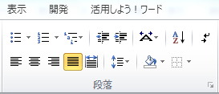

 |  | 51 | [段落]Grの説明 | ・文字列を左に揃える
 |  | 51 |  | ・ 〃 を中央揃え
 |  | 51 |  | ・文字列を右に揃える
 |  |  |  | ・文字列の均等割り付け
 |  | 52 |  | ・インデントを増やす 減らす
 |  |  |  | ・塗りつぶし
 |  |  | [1日目で説明省略分の説明]
 |  | 29 | あいさつ文の入力 | 手紙の初めに入れる季節・安否のあいさつ等を
 |  |  |  | 簡単に入力出来る機能
 |  |  |  | ・「拝啓」入力⇒[Enter]⇒「敬具」が自動的に
 |  |  |  | 入力される
 |  |  |  | ・[挿入]タブの[テキスト]Grの[挨拶文]をクリック
 |  |  |  | [あいさつ文の挿入]
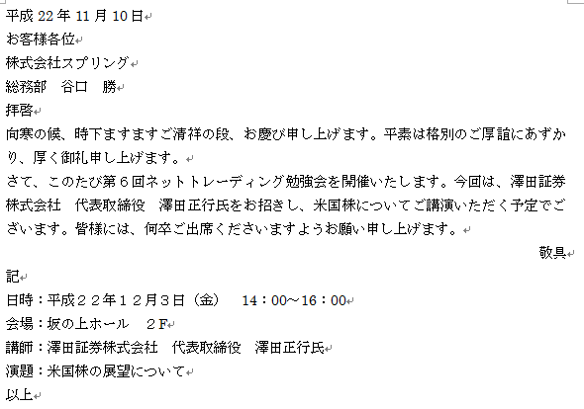
9:50:00 | 0:50:00 | 59 | 59ページ「おさらい」文書の作成
 |  |  | （途中に適宜、10分の休憩を入れる)
 |  |  | 「おさらい」文書を完成させる

 |  |  |  | ベタ打ちで作成させる
 |  |  |  | ベタ打ち完成品は別途「ドキュメント」に用意
 |  |  |  | 講師と一緒に作業、完成させる

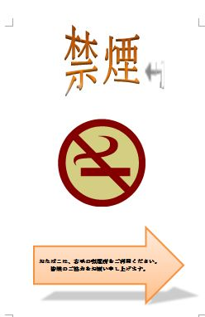
 |  | 62 | ポスターを作ってみましょう
 |  |  | 62ページのポスターを作る

10:40:00 | 0:20:00 |  | 3-1絵を入れてみましょう
 |  | 64 | (1)絵の入れ方 | [挿入]タブ⇒[図]Gr⇒[クリップアート]
 |  |  | 禁煙の「絵」を入れる | ⇒クリップアート画面から「禁煙」を入力
 |  |  |  | [検索]ボタンで該当する「絵」を選択
 |  | 66 | (2)絵の編集
 |  |  | ・「文字列の折り返し」を設定 | 「絵」を選択⇒[書式]タブ⇒[配置]Gr
 |  |  |  | ⇒[文字列の折り返し］⇒[前面]を選択
 |  | 68 | ・「文字列の折り返し」を説明 | 保存してある「文字列の折り返し」説明を
 |  |  |  | 開き、「文字列の折り返し」を行うと図形の
 |  |  |  | 周りの文字が指定した配置になる事を実際に
 |  |  |  | 体験しながら説明する
 |  |  |  | [四角] [外周] [前面] [上下]
 |  | 69 | ・絵の大きさを変える | 「絵」を選択、四隅のハンドルにﾏｳｽﾎﾟｲﾝﾀを合わせ
 |  |  |  | 外側（内側）にドラッグする事で絵の大きさを変更する
 |  | 70 | ・絵を動かす | 絵の中にﾏｳｽﾎﾟｲﾝﾀを合わせドラッグする事で自由に絵を
 |  |  |  | 動かす事ができる
11:00:00 | 0:20:00 |  | 3-2目立つデザイン文字を使う
 |  | 72 | (1)デザイン文字の作り方
 |  |  | ・ﾜｰﾄﾞｱｰﾄで「禁煙」文字を | 挿入場所をクリック⇒[挿入]タブ⇒[テキスト]
 |  |  | 作る | ⇒[ﾜｰﾄﾞｱｰﾄ](好きなデザイン)を選択
 |  |  |  | ⇒「禁煙」の文字を入力
 |  | 74 | (2)デザイン文字の編集 | [描画ﾂｰﾙ]の[書式]を選択、編集する
 |  | 75 | ・デザインの変更 | [ﾜｰﾄﾞｱｰﾄｽﾀｲﾙ]Gr⇒[ｸｲｯｸｽﾀｲﾙ]で変更
 |  | 75 | ・効果を付ける | [ﾜｰﾄﾞｱｰﾄｽﾀｲﾙ]Gr⇒[文字の効果]で変更
 |  | 75 | ・形状の変更 | [ﾜｰﾄﾞｱｰﾄｽﾀｲﾙ]Gr⇒[文字の効果]⇒[変形]で変更
 |  | 76 | ・縦書きにする | [スタイル]Gr⇒[文字列の方向]で変更
 |  | 76 | ・文字の変更 | 文字を選択⇒[ホーム]タブ⇒[ﾌｫﾝﾄ][ﾌｫﾝﾄｻｲｽﾞ]

11:20:00 | 0:25:00 |  | 3-3図形を描く
 |  |  | (1)図形の描き方 | [挿入]タブ⇒[図]Gr⇒[図形]から目的図形を選択
 |  | 77 | ・用紙の下に大きな矢印を描く | ⇒描きたい範囲の左上から右下へドラッグ
 |  |  | (2)図形の編集 | 図形を選択⇒[書式]タブ⇒[図形のスタイル]Gr
 |  | 79 | ・図形のスタイルを設定 | ⇒[図形のスタイル]▼をクリック、目的を選択
 |  | 80 | ・図形の枠線の太さ、色の変更 | ⇒[図形の枠線]⇒[太さ]or[色]を選択
 |  | 80 | ・図形に影等の効果を設定 | ⇒[図形の効果]から目的のスタイルを選択
 |  | 81 | ・図形の中に文字を入れる | 図形を右ｸﾘｯｸ⇒[テキストの追加]⇒図形にｶｰｿﾙが
 |  |  |  | 表示されるので文字を入力
 |  |  |  | 入力後、通常通り編集が出来る
11:45:00 | 0:10:00 |  | 2-4紙に印刷
 |  |  | 出来上がったポスターの印刷
 |  | 56 | (1)印刷プレビューで確認 | [ファイル]タブ⇒[印刷]をクリック
 |  |  |  | 画面右下の「ズームライダー」での拡大表示
 |  | 57 | (2)印刷 | [印刷]ボタンのクリックで印刷する
11:55:00 | 0:05:00 |  | アンケート記入、講座終了
 | 2:30:00

